Hoja1
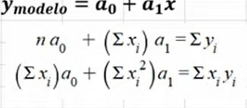
 |  |  | xi | yi
Alcaldias | Personas que sufrieron violencia |  | PERSONAS VIOLENCIA | ALCALDIAS |  | xi^2 | xi*yi
GAM | 24 |  | 24 | 1 |  | 576 | 24
V.Carranza | 2 |  | 2 | 2 |  | 4 | 4
Azcapotzalco | 6 |  | 6 | 3 |  | 36 | 18
Miguel H. | 3 |  | 3 | 4 |  | 9 | 12
Iztapalapa | 3 |  | 3 | 5 |  | 9 | 15
Coyoacan | 1 |  | 1 | 6 |  | 1 | 6
Iztacalco | 1 |  | 1 | 7 |  | 1 | 7
Tlalpan | 1 |  | 1 | 8 |  | 1 | 8
Otra entidad | 1 |  | 1 | 9 |  | 1 | 9
 |  | SUMA | 42 | 45 |  | 638 | 103

 |  |  |  |  |  |  |  | Coeficientes
 |  |  |  |  | 9 | 42 | 45 | a0= | 6.1297134238
 |  |  |  |  | 42 | 638 | 103 | a1= | -0.24208144796

 |  |  |  |  | No. De Observaciones | Suma de xi | Suma de yi
 |  |  |  |  | Suma de xi | Suma de xi al cuadrado | Suma de xiyi

